Sheet1
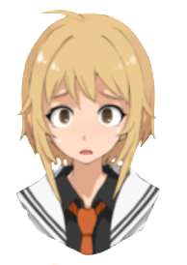
스탠딩 이미지
놀람, 당황
 | 사용 예시
 | 1 | 마법 지팡이 | 안녕 은하야! 만나서 반가워!
 | 2 | 은하 | 지팡이가…말을?!
 | 3 | 마법 지팡이 | 담소를 나누고 싶지만 아쉽게도 시간이 없어서 짧게 설명할게!
 | 4 | 마법 지팡이 | 일단 근처와 나를 보면 알겠지만 여긴 너의 꿈속이야!
 | 5 |  | [대충 근처를 둘러보며 놀라는 은하]
 | 6 | 은하 | 섬이….떠다니고 있어?

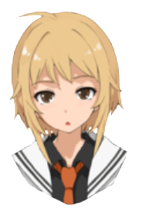
의문 | 사용 예시
 | 10 | 마법 지팡이 | 안되 은하야!
 | 11 | 은하 | 어째서?....
 | 1 | 은하 | 자신 있게 말하긴 했는데…..어떻게…싸워?
 | 2 | 마법 지팡이 | 여긴 "너의 꿈"이기 때문에 대항하기 위해 악과 싸우는 이미지로 힘이 구현화돼있을 거야!


결의, 다짐 | 사용 예시
 | 19 | 마법 지팡이 | 너에겐 이루고 싶은 꿈이 있잖아! 여기서 멈출거야?.....
 | 20 | 은하 | ….아니!
 | 21 | 마법 지팡이 | 그래! 여기에 있는동안 에도 리리스 는 영향력을 차지하고 있어!
 | 22 | 마법 지팡이 | 내가 포탈을 열테니 어서 움직이자!
 | 23 | 은하 | 응!

